スタート
基本設計書 |  |  |  |  | 最終編集日 | 2020-02-10
 |  |  |  |  | 最終編集者 | 新垣

画面ID | 01 | 画面名 | スタート



 |  |  |  | アカウント作成画面へ遷移

 |  |  |  | ログイン画面遷移

ログイン
基本設計書 |  |  |  |  |  |  | 最終編集日 | 2020-02-10
 |  |  |  |  |  |  | 最終編集者 | 新垣

画面ID | 02 | 画面名 |  | ログイン

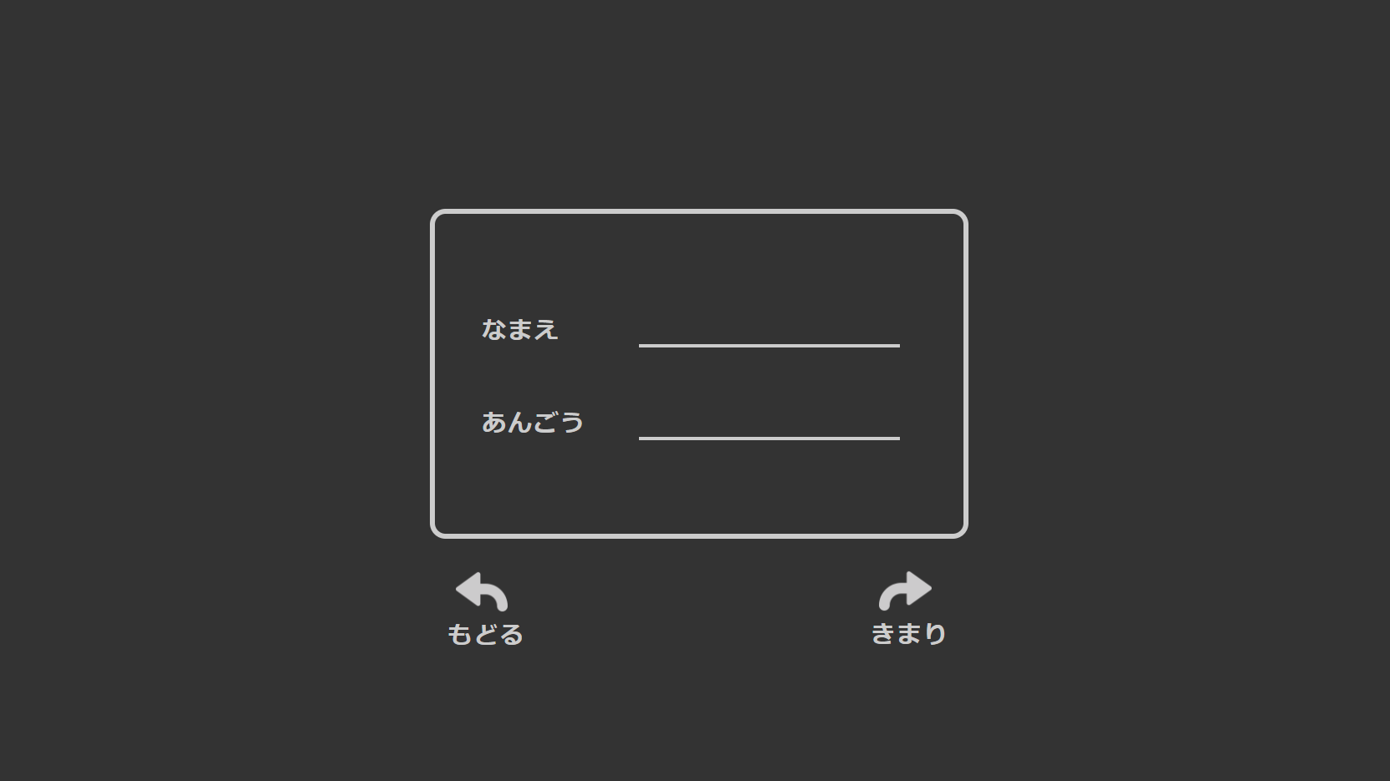
ID

 |  |  |  |  |  | 前画面で「はじめから」を選んだ場合
 |  |  |  |  |  | 新しく考えた「ID」と「あんごう」を入力

 |  |  |  |  |  | 前画面で「つづきから」を選んだ場合
 |  |  |  |  |  | アカウント作成時に決めた
 |  |  |  |  |  | 「ID」と「あんごう」を入力

 |  |  | スタート画面に遷移 |  | 前画面で「つづきから」を選んだ場合
 |  |  |  |  | ホーム画面で遷移

ホーム
基本設計書 |  |  |  |  |  |  |  |  |  | 最終編集日 | 2020-02-10
 |  |  |  |  |  |  |  |  |  | 最終編集者 | 近藤

画面ID |  | 05 | 画面名 | ホーム
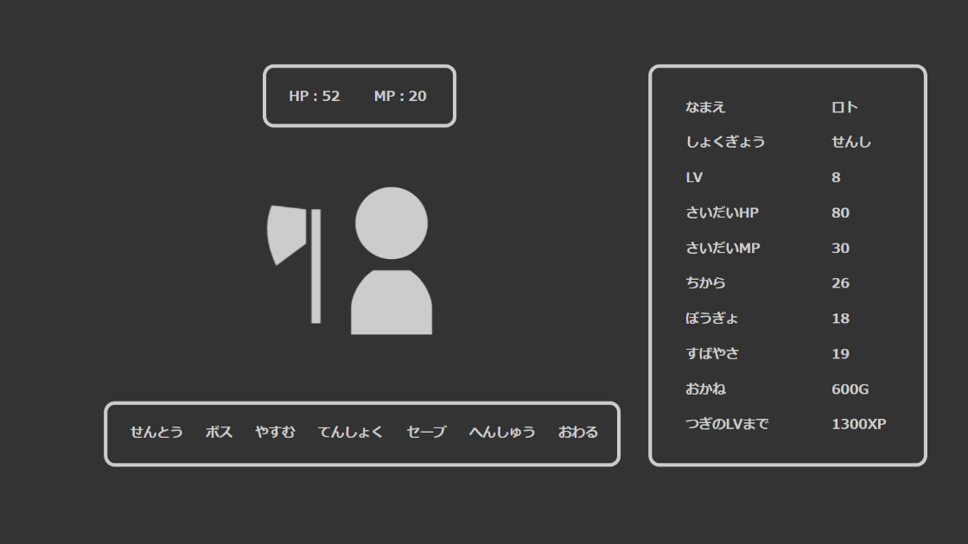

 |  |  |  |  |  |  | HP
 |  |  |  |  |  |  |  | HPの上限値からバトル時に敵から受けた
 |  |  |  |  |  |  |  | ダメージをマイナスされた値が表示
 |  |  |  |  |  |  | MP
 |  |  |  |  |  |  |  | MPの上限値からバトル時に使用した
 |  |  |  |  |  |  |  | まほうの回数に応じてマイナスされた値が表示

 |  |  |  |  |  |  |  |  | なまえ
 |  |  |  |  |  |  |  |  | しょくぎょう
 |  |  |  |  |  |  |  |  | LV
 |  |  |  |  |  |  |  |  | ちから
 |  |  |  |  |  |  |  |  | ぼうぎょ
 |  |  |  |  |  |  |  |  | すばやさ
 |  |  |  |  |  |  |  |  | おかね
 |  |  |  |  |  |  |  |  |  | 要件定義.用語集参照

 | しょくぎょうに応じて |  |  |  | せんとう |  |  |  | さいだいHP
 | 画像が変化 |  |  |  |  | 敵とのバトル画面へ遷移 |  |  |  | HPの上限値が表示
 |  |  |  |  | ボス |  |  |  | さいだいMP
 |  |  |  |  |  | ボスとのバトル画面へ遷移 |  |  |  | MPの上限値が表示
 |  |  |  |  | やすむ |  |  |  | つぎのLVまで
 |  |  |  |  |  | お金を一部失い、HPとMPがステータスの最大値まで増える |  |  |  | LVが1上昇するまでに必要な経験値が表示
 |  |  |  |  | てんしょく |  |  |  |  | 経験値については要件定義.用語集参照
 |  |  |  |  |  | 職業選択画面へ遷移
 |  |  |  |  | セーブ
 |  |  |  |  |  | ステータスの状態を保存する
 |  |  |  |  | へんしゅう
 |  |  |  |  |  | アカウント作成画面へ遷移する
 |  |  |  |  | おわる
 |  |  |  |  |  | スタート画面へ遷移する

バトル
基本設計書 |  |  |  |  |  |  |  |  |  |  |  | 最終編集日 | 2020-02-10
 |  |  |  |  |  |  |  |  |  |  |  | 最終編集者 | 近藤

画面ID |  |  | 06 | 画面名 | バトル
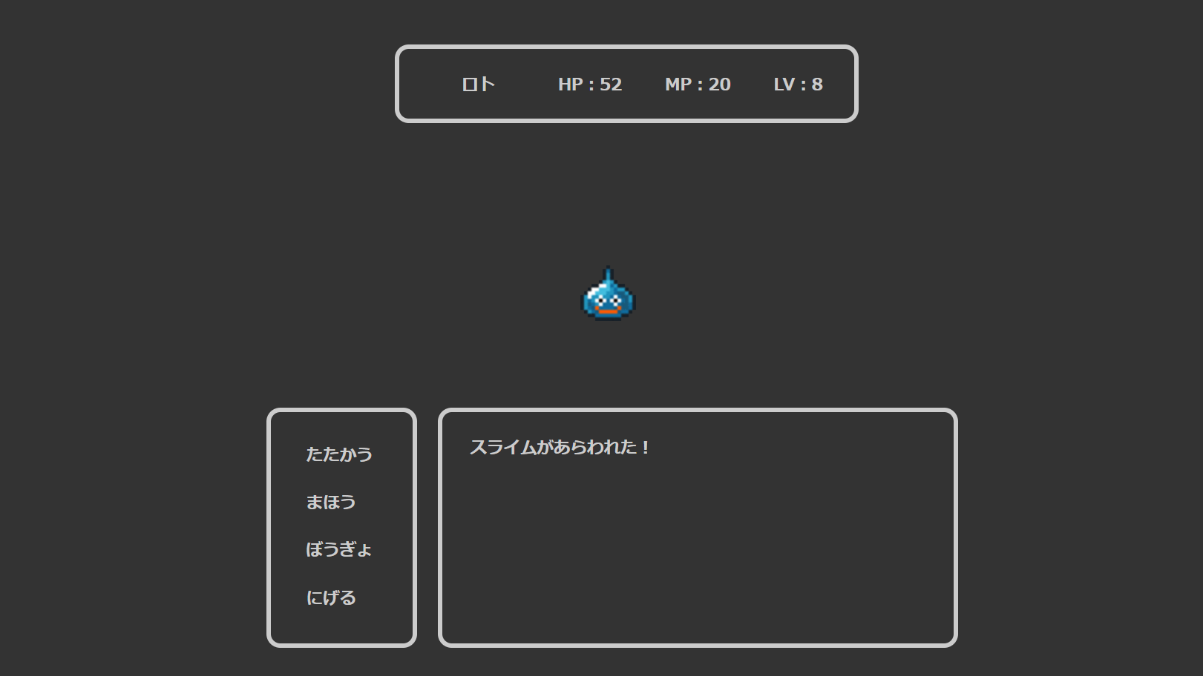
 |  |  |  |  |  |  |  | 概要
 |  |  |  |  |  |  |  |  | 敵のHPを0にすると経験値とおかねが増え、ホーム画面へ遷移する
 |  |  |  |  |  |  |  |  | 自分のHPが0になるとおかねが半分となり、ホーム画面へ遷移する

 |  |  |  |  |  |  |  |  |  | HP
 |  |  |  |  |  |  |  |  |  |  | HPの上限値からバトル時に敵から受けた
 |  |  |  |  |  |  |  |  |  |  | ダメージをマイナスされた値が表示
 |  |  |  |  |  |  |  |  |  | MP
 |  |  |  |  |  |  |  |  |  |  | MPの上限値からバトル時に使用した
 |  |  |  |  |  |  |  |  |  |  | まほうの回数に応じてマイナスされた値が表示

 |  |  |  |  |  |  |  |  |  |  | 敵のイラストが表示される

 | たたかう
 |  | すばやさの高い方から先に攻撃をし、 |  |  |  | メッセージウィンドウ
 |  | お互いの攻撃が終わるとターン終了 |  |  |  |  | 自分や敵の行動、与えた/受けたダメージなどが表示される。
 | まほう
 |  | すばやさの高い方から先に攻撃をし、
 |  | お互いの攻撃が終わるとターン終了
 |  | 攻撃の際にMPが一定値減る
 |  | MPが一定値以下の時は選択不可
 | ぼうぎょ
 |  | ターン終了まで攻撃をしない代わりに、
 |  | 敵が攻撃をしてきてもダメージを受けない
 | にげる
 |  | ホーム画面へ遷移する。
 |  | 敵の方がすばやさが高いと
 |  | 攻撃されてから遷移する

転職
基本設計書 |  |  |  |  |  |  |  |  |  | 最終編集日 | 2020-02-10
 |  |  |  |  |  |  |  |  |  | 最終編集者 | 近藤

画面ID | 07 |  |  | 画面名 | バトル
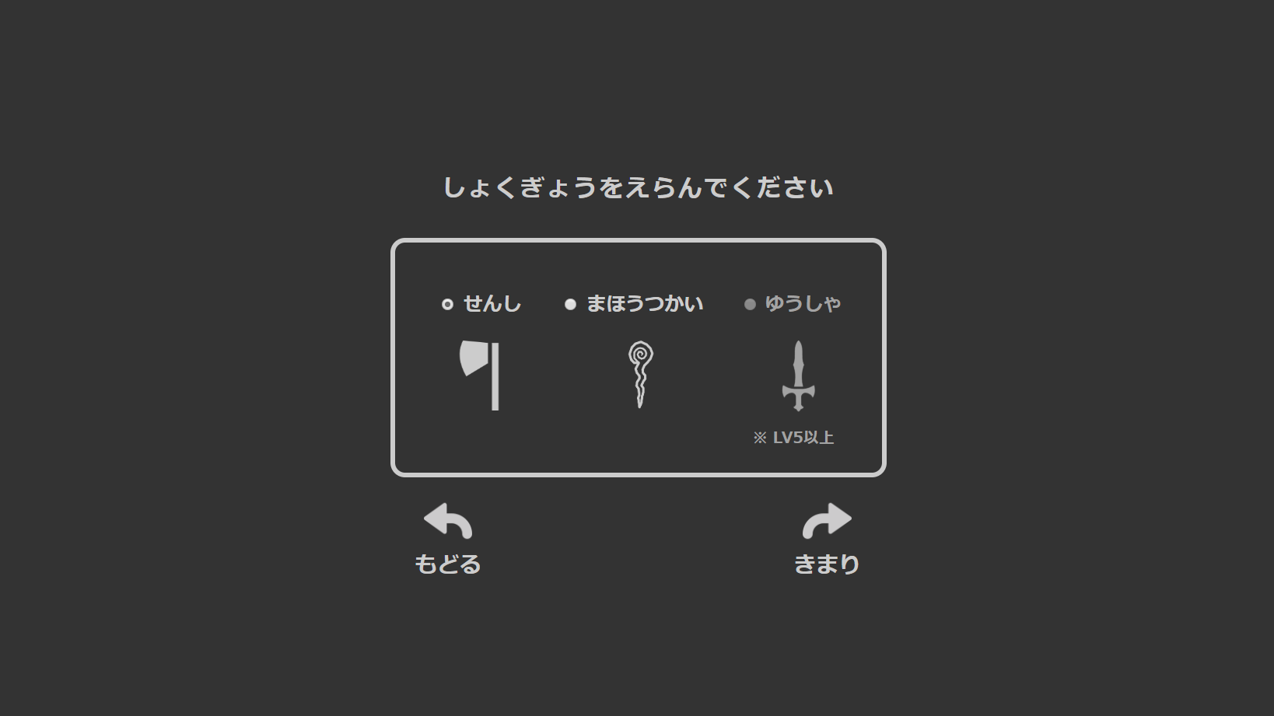

 |  |  |  |  |  |  |  | せんし
 |  |  |  |  |  |  |  |  | ちからが高い
 |  |  |  |  |  |  |  | まほうつかい
 |  |  |  |  |  |  |  |  | かしこさが高い
 |  |  |  |  |  |  |  | ゆうしゃ
 |  |  |  |  |  |  |  |  | せんしとまほうつかいの特性を併せ持つ

 |  | もどる |  |  |  | きまり
 |  |  | ホーム画面へ遷移する |  |  |  | 選択されているしょくぎょうに、ステータスが変化した後
 |  |  |  |  |  |  | ホーム画面へ遷移する

画面遷移図
画面遷移図 |  | アカウント作成画面 |  | 確認画面

 | スタート画面 |  | ログイン画面 |  | ホーム画面 |  | てんしょく画面

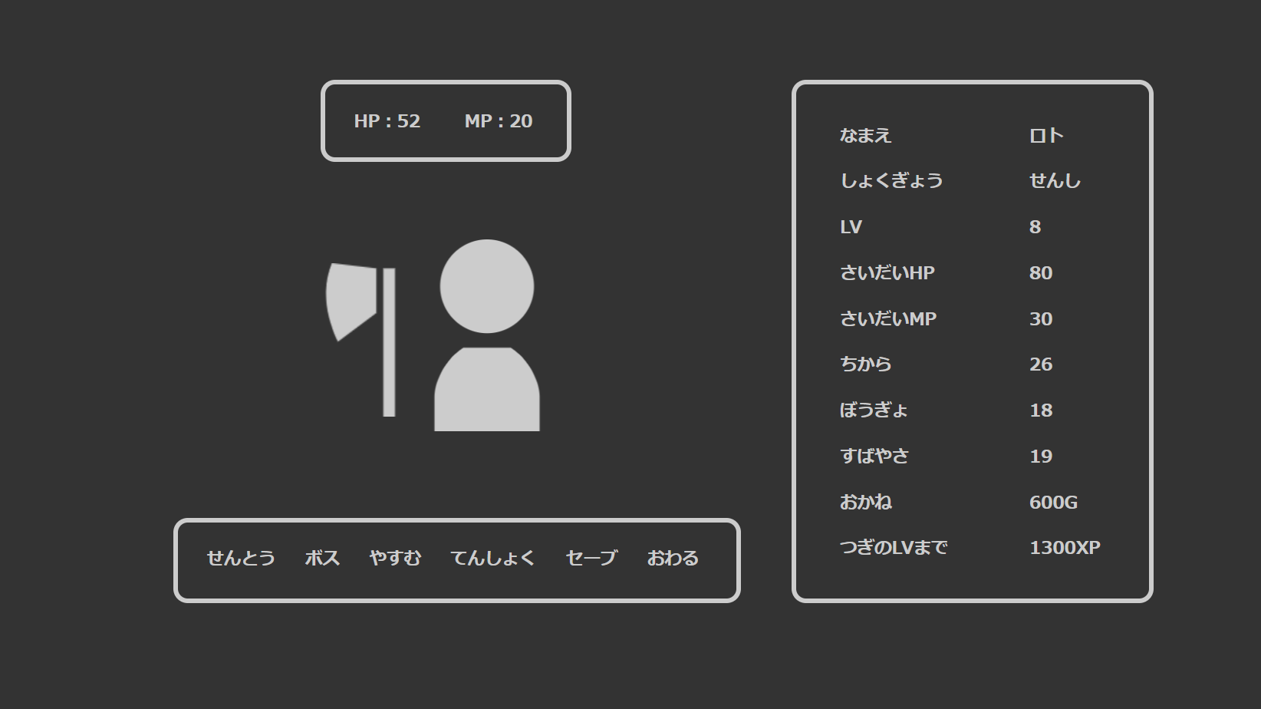

へんしゅう

 |  |  |  |  |  | バトル画面

